JONIL
Спецификация № 9 от 20.09.2024 |  |  | Приложение 1 к контракту 03/17 от 22.05.2017
Specification № 9 on 20.09.2024 |  |  | APPENDIX №1 to the Contract № 03/17 dated 22.05.2017
Производитель, наименование и характеристики товара// Manufacturer, product name and product characteristics. | Код ТНВЭД// Custom Tariff | Таможенный код поставщика// Shipper's Custom Tariff | Артикул // Article | Цвет// Color | Материал верха// Upper material | Материал подклада// Inner lining material | Кол-во коробок// Q-ty cases | Кол-во пар// Q/ty pairs | Цена за пару в €// Price for pair, EURO | Сумма к оплате// Amount | Размерный ряд// Size |  |  |  |  |  |  |  |  |  | Вес Нетто,кг/ /NW, kgs | Вес Нетто, c учетом парных коробок ,кг/ /Netto weight, with pair of boxes, kgs | Вес Брутто,кг// GW, kgs | Условия поставки //Terms of delivery | Фотография \ Photo
ОБУВЬ/SHOES: |  |  |  |  |  |  |  |  |  |  | 36 | 37 | 38 | 39 | 40 | 41 | 42 | 43 | 44 | 45
Обувь женская для взрослых, закрывающая лодыжку, но не часть икры, с верхом из натуральной кожи, на подошве из ТЭП, с длиной стельки 24 см и более, упакованы в упаковочную бумагу, затем в парную коробку. Ботинки женские. Торговая маркаDOCKERS BY GERLI. Производитель Jonil Calcados Lda, Ap 150, Estrada Margaride 4614-909, Felgueiras, Portugal Ladies boot, cover the ancle but not part of the calf, top of natural leather, TPR sole, with the inner soles of a length 24sm and more, wrapped in a packing paper, then packed in a pair carton. | 6403911800 | 64039198 | 1971 | свет.бежевый \ lamb | натуральная кожа \ alfa | натуральный мех \ lambskin | 11 | 132 | 35.00 € | 4,620.00 € | 11 | 11 | 33 | 33 | 22 | 22 |  |  |  |  | 190.21 | 209.12 | 224.86 | FCA 4614-909, Felgueiras, Portugal | 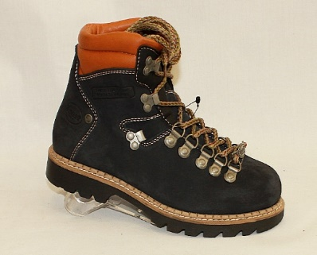 | ПРИКЛЕЙКА
Обувь женская для взрослых, закрывающая лодыжку, но не часть икры, с верхом из натуральной кожи, на подошве из ТЭП, с длиной стельки 24 см и более, упакованы в упаковочную бумагу, затем в парную коробку. Ботинки женские. Торговая маркаDOCKERS BY GERLI. Производитель Jonil Calcados Lda, Ap 150, Estrada Margaride 4614-909, Felgueiras, Portugal Ladies boot, cover the ancle but not part of the calf, top of natural leather, TPR sole, with the inner soles of a length 24sm and more, wrapped in a packing paper, then packed in a pair carton. | 6403911800 | 64039198 | 1971 | коньяк \ cognac | натуральная кожа \ gravado vintage | натуральный мех \ lambskin | 9 | 108 | 44.45 € | 4,800.60 € | 9 | 9 | 27 | 27 | 18 | 18 |  |  |  |  | 155.64 | 171.10 | 184.00 | FCA 4614-909, Felgueiras, Portugal | 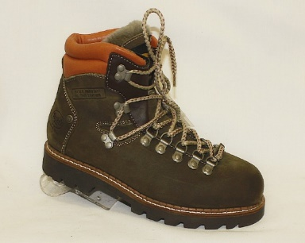 | ПРИКЛЕЙКА
Обувь мужская для взрослых, закрывающая лодыжку, но не часть икры, с верхом из натуральной кожи, на подошве из ТЭП, с длиной стельки 24 см и более, упакованы в упаковочную бумагу, затем в парную коробку. Ботинки мужские. Торговая маркаDOCKERS BY GERLI. Производитель Jonil Calcados Lda, Ap 150, Estrada Margaride 4614-909, Felgueiras, Portugal Man boot, cover the ancle but not part of the calf, top of natural leather, TPR sole, with the inner soles of a length 24sm and more, wrapped in a packing paper, then packed in a pair carton. | 6403911600 | 64039196 | 27800 | тем.коричневый \ dk brown | натуральная кожа \ panama | натуральный мех \ lambskin | 12 | 144 | 44.90 € | 6,465.60 € |  |  |  |  | 12 | 24 | 36 | 36 | 24 | 12 | 240.97 | 245.99 | 264.51 | FCA 4610-267, Felgueiras, Portugal |  | ПРИКЛЕЙКА С ПРОШИВКОЙ
Обувь мужская для взрослых, закрывающая лодыжку, но не часть икры, с верхом из натуральной кожи, на подошве из ТЭП, с длиной стельки 24 см и более, упакованы в упаковочную бумагу, затем в парную коробку. Ботинки мужские. Торговая маркаDOCKERS BY GERLI. Производитель Jonil Calcados Lda, Ap 150, Estrada Margaride 4614-909, Felgueiras, Portugal Man boot, cover the ancle but not part of the calf, top of natural leather, TPR sole, with the inner soles of a length 24sm and more, wrapped in a packing paper, then packed in a pair carton. | 6403911600 | 64039196 | 27800 | черный \ black | натуральная кожа \ panama | натуральный мех \ lambskin | 14 | 168 | 44.90 € | 7,543.20 € |  |  |  |  | 14 | 28 | 42 | 42 | 28 | 14 | 281.13 | 287.17 | 308.78 | FCA 4610-267, Felgueiras, Portugal |  | ПРИКЛЕЙКА С ПРОШИВКОЙ
Обувь мужская для взрослых, закрывающая лодыжку, но не часть икры, с верхом из натуральной кожи, на подошве из ТЭП, с длиной стельки 24 см и более, упакованы в упаковочную бумагу, затем в парную коробку. Ботинки мужские. Торговая маркаDOCKERS BY GERLI. Производитель Jonil Calcados Lda, Ap 150, Estrada Margaride 4614-909, Felgueiras, Portugal Man boot, cover the ancle but not part of the calf, top of natural leather, TPR sole, with the inner soles of a length 24sm and more, wrapped in a packing paper, then packed in a pair carton. | 6403911600 | 64039196 | 27800 | песочный \ timbertan | натуральная кожа \ crazy horse | натуральный мех \ lambskin | 12 | 144 | 44.90 € | 6,465.60 € |  |  |  |  | 11 | 22 | 33 | 33 | 22 | 23 | 240.87 | 245.93 | 264.44 | FCA 4610-267, Felgueiras, Portugal | 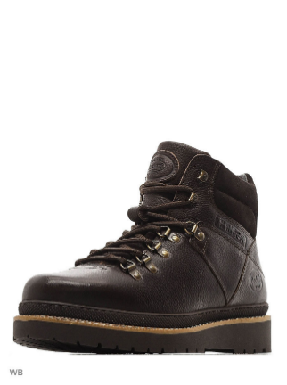 | ПРИКЛЕЙКА С ПРОШИВКОЙ
Обувь мужская для взрослых, закрывающая лодыжку, но не часть икры, с верхом из натуральной кожи, на подошве из ТЭП, с длиной стельки 24 см и более, упакованы в упаковочную бумагу, затем в парную коробку. Ботинки мужские. Торговая маркаDOCKERS BY GERLI. Производитель Jonil Calcados Lda, Ap 150, Estrada Margaride 4614-909, Felgueiras, Portugal Man boot, cover the ancle but not part of the calf, top of natural leather, TPR sole, with the inner soles of a length 24sm and more, wrapped in a packing paper, then packed in a pair carton. | 6403911600 | 64039196 | 301 | коньяк \ brown | натуральная кожа \ gravado vintage | натуральный мех \ lambskin | 13 | 156 | 51.60 € | 8,049.60 € |  |  |  |  | 13 | 26 | 39 | 39 | 26 | 13 | 261.07 | 266.42 | 286.47 | FCA 4610-267, Felgueiras, Portugal | 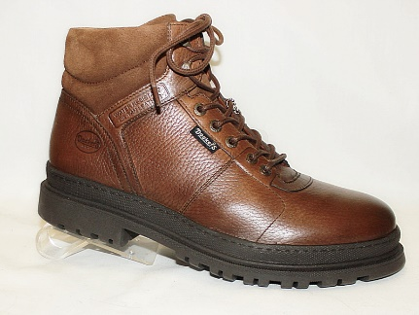 | ПРИКЛЕЙКА
Обувь мужская для взрослых, закрывающая лодыжку, но не часть икры, с верхом из натуральной кожи, на подошве из ТЭП, с длиной стельки 24 см и более, упакованы в упаковочную бумагу, затем в парную коробку. Ботинки мужские. Торговая маркаDOCKERS BY GERLI. Производитель Jonil Calcados Lda, Ap 150, Estrada Margaride 4614-909, Felgueiras, Portugal Man boot, cover the ancle but not part of the calf, top of natural leather, TPR sole, with the inner soles of a length 24sm and more, wrapped in a packing paper, then packed in a pair carton. | 6403911600 | 64039196 | 301 | песочный \ beige | натуральная кожа \ crazy horse | натуральный мех \ lambskin | 7 | 84 | 51.60 € | 4,334.40 € |  |  |  |  | 7 | 14 | 21 | 21 | 14 | 7 | 140.57 | 143.46 | 154.25 | FCA 4610-267, Felgueiras, Portugal |  | ПРИКЛЕЙКА
Обувь мужская для взрослых, закрывающая лодыжку, но не часть икры, с верхом из натуральной кожи, на подошве из ТЭП, с длиной стельки 24 см и более, упакованы в упаковочную бумагу, затем в парную коробку. Ботинки мужские. Торговая маркаDOCKERS BY GERLI. Производитель Jonil Calcados Lda, Ap 150, Estrada Margaride 4614-909, Felgueiras, Portugal Man boot, cover the ancle but not part of the calf, top of natural leather, TPR sole, with the inner soles of a length 24sm and more, wrapped in a packing paper, then packed in a pair carton. | 6403911600 | 64039196 | 301 | черный \ black | натуральная кожа \ gravado vintage | натуральный мех \ lambskin | 7 | 84 | 51.60 € | 4,334.40 € |  |  |  |  | 7 | 14 | 21 | 21 | 14 | 7 | 140.57 | 143.46 | 154.25 | FCA 4610-267, Felgueiras, Portugal |  | ПРИКЛЕЙКА
Обувь женская для взрослых, закрывающая лодыжку, но не часть икры, с верхом из натуральной кожи, на подошве из ТЭП, с длиной стельки 24 см и более, упакованы в упаковочную бумагу, затем в парную коробку. Ботинки женские. Торговая маркаDOCKERS BY GERLI. Производитель Jonil Calcados Lda, Ap 150, Estrada Margaride 4614-909, Felgueiras, Portugal Ladies boot, cover the ancle but not part of the calf, top of natural leather, TPR sole, with the inner soles of a length 24sm and more, wrapped in a packing paper, then packed in a pair carton. | 6403911800 | 64039198 | 312 | коньяк \ w340 | натуральная кожа \ gravado vintage | натуральный мех \ lambskin | 15 | 180 | 49.95 € | 8,991.00 € | 15 | 15 | 45 | 45 | 30 | 30 |  |  |  |  | 259.38 | 285.17 | 306.63 | FCA 4614-909, Felgueiras, Portugal | 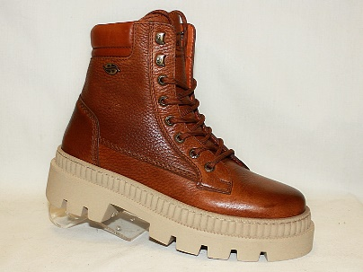 | ПРИКЛЕЙКА
Обувь женская для взрослых, закрывающая лодыжку, но не часть икры, с верхом из натуральной кожи, на подошве из ТЭП, с длиной стельки 24 см и более, упакованы в упаковочную бумагу, затем в парную коробку. Ботинки женские. Торговая маркаDOCKERS BY GERLI. Производитель Jonil Calcados Lda, Ap 150, Estrada Margaride 4614-909, Felgueiras, Portugal Ladies boot, cover the ancle but not part of the calf, top of natural leather, TPR sole, with the inner soles of a length 24sm and more, wrapped in a packing paper, then packed in a pair carton. | 6403911800 | 64039198 | 312 | олива \ s474 | натуральный нубук \ long beach | натуральный мех \ lambskin | 15 | 180 | 49.95 € | 8,991.00 € | 15 | 15 | 45 | 45 | 30 | 30 |  |  |  |  | 259.38 | 285.17 | 306.63 | FCA 4614-909, Felgueiras, Portugal |  | ПРИКЛЕЙКА
Обувь женская для взрослых, закрывающая лодыжку, но не часть икры, с верхом из натуральной кожи, на подошве из ТЭП, с длиной стельки 24 см и более, упакованы в упаковочную бумагу, затем в парную коробку. Ботинки женские. Торговая маркаDOCKERS BY GERLI. Производитель Jonil Calcados Lda, Ap 150, Estrada Margaride 4614-909, Felgueiras, Portugal Ladies boot, cover the ancle but not part of the calf, top of natural leather, TPR sole, with the inner soles of a length 24sm and more, wrapped in a packing paper, then packed in a pair carton. | 6403911800 | 64039198 | 312 | черный \ black | натуральный нубук \ gravado vintage | натуральный мех \ lambskin | 16 | 192 | 49.95 € | 9,590.40 € | 16 | 16 | 48 | 48 | 32 | 32 |  |  |  |  | 276.67 | 304.07 | 326.95 | FCA 4614-909, Felgueiras, Portugal |  | ПРИКЛЕЙКА
Обувь женская для взрослых, закрывающая лодыжку, но не часть икры, с верхом из натуральной кожи, на подошве из ТЭП, с длиной стельки 24 см и более, упакованы в упаковочную бумагу, затем в парную коробку. Ботинки женские. Торговая маркаDOCKERS BY GERLI. Производитель Jonil Calcados Lda, Ap 150, Estrada Margaride 4614-909, Felgueiras, Portugal Ladies boot, cover the ancle but not part of the calf, top of natural leather, TPR sole, with the inner soles of a length 24sm and more, wrapped in a packing paper, then packed in a pair carton. | 6403911800 | 64039198 | 312 | пудровый \ pink | натуральная кожа \ pina | натуральный мех \ lambskin | 14 | 168 | 49.95 € | 8,391.60 € | 14 | 14 | 42 | 42 | 28 | 28 |  |  |  |  | 242.09 | 266.16 | 286.19 | FCA 4614-909, Felgueiras, Portugal |  | ПРИКЛЕЙКА
Обувь мужская для взрослых, закрывающая лодыжку, но не часть икры, с верхом из натуральной кожи, на подошве из ТЭП, с длиной стельки 24 см и более, упакованы в упаковочную бумагу, затем в парную коробку. Ботинки мужские. Торговая маркаDOCKERS BY GERLI. Производитель Jonil Calcados Lda, Ap 150, Estrada Margaride 4614-909, Felgueiras, Portugal Man boot, cover the ancle but not part of the calf, top of natural leather, TPR sole, with the inner soles of a length 24sm and more, wrapped in a packing paper, then packed in a pair carton. | 6403911600 | 64039196 | 600 | коньяк \ w340 | натуральная кожа \ gravado vintage | натуральный мех \ lambskin | 17 | 204 | 50.40 € | 10,281.60 € |  |  |  |  | 17 | 34 | 51 | 51 | 34 | 17 | 341.39 | 348.40 | 374.62 | FCA 4610-267, Felgueiras, Portugal | 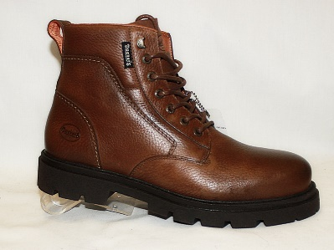 | ПРИКЛЕЙКА
Обувь мужская для взрослых, закрывающая лодыжку, но не часть икры, с верхом из натуральной кожи, на подошве из ТЭП, с длиной стельки 24 см и более, упакованы в упаковочную бумагу, затем в парную коробку. Ботинки мужские. Торговая маркаDOCKERS BY GERLI. Производитель Jonil Calcados Lda, Ap 150, Estrada Margaride 4614-909, Felgueiras, Portugal Man boot, cover the ancle but not part of the calf, top of natural leather, TPR sole, with the inner soles of a length 24sm and more, wrapped in a packing paper, then packed in a pair carton. | 6403911600 | 64039196 | 600 | тем.коричневый \ dark brown | натуральная кожа \ panama | натуральный мех \ lambskin | 8 | 96 | 50.40 € | 4,838.40 € |  |  |  |  | 8 | 16 | 24 | 24 | 16 | 8 | 160.66 | 163.95 | 176.29 | FCA 4610-267, Felgueiras, Portugal |  | ПРИКЛЕЙКА
Обувь мужская для взрослых, закрывающая лодыжку, но не часть икры, с верхом из натуральной кожи, на подошве из ТЭП, с длиной стельки 24 см и более, упакованы в упаковочную бумагу, затем в парную коробку. Ботинки мужские. Торговая маркаDOCKERS BY GERLI. Производитель Jonil Calcados Lda, Ap 150, Estrada Margaride 4614-909, Felgueiras, Portugal Man boot, cover the ancle but not part of the calf, top of natural leather, TPR sole, with the inner soles of a length 24sm and more, wrapped in a packing paper, then packed in a pair carton. | 6403911600 | 64039196 | 600 | черный \ black | натуральная кожа \ gravado vintage | натуральный мех \ lambskin | 9 | 108 | 50.40 € | 5,443.20 € |  |  |  |  | 9 | 18 | 27 | 27 | 18 | 9 | 180.74 | 184.45 | 198.34 | FCA 4610-267, Felgueiras, Portugal |  | ПРИКЛЕЙКА
Обувь мужская для взрослых, закрывающая лодыжку, но не часть икры, с верхом из натуральной кожи, на подошве из ТЭП, с длиной стельки 24 см и более, упакованы в упаковочную бумагу, затем в парную коробку. Ботинки мужские. Торговая маркаDOCKERS BY GERLI. Производитель Jonil Calcados Lda, Ap 150, Estrada Margaride 4614-909, Felgueiras, Portugal Man boot, cover the ancle but not part of the calf, top of natural leather, TPR sole, with the inner soles of a length 24sm and more, wrapped in a packing paper, then packed in a pair carton. | 6403911600 | 64039196 | 600 | песочный \ usa | натуральная кожа \ crazy horse | натуральный мех \ lambskin | 8 | 96 | 50.40 € | 4,838.40 € |  |  |  |  | 8 | 16 | 24 | 24 | 16 | 8 | 160.66 | 163.95 | 176.29 | FCA 4610-267, Felgueiras, Portugal |  | ПРИКЛЕЙКА
Обувь женская для взрослых, закрывающая лодыжку, но не часть икры, с верхом из натуральной кожи, на подошве из ТЭП, с длиной стельки 24 см и более, упакованы в упаковочную бумагу, затем в парную коробку. Ботинки женские. Торговая марка Gut moving good... Производитель Jonil Calcados Lda, Ap 150, Estrada Margaride 4614-909, Felgueiras, Portugal Ladies boot, cover the ancle but not part of the calf, top of natural leather, TPR sole, with the inner soles of a length 24sm and more, wrapped in a packing paper, then packed in a pair carton. | 6403911800 | 64039198 | 311 | коричневый \ brown | натуральная кожа \ burn leather | натуральный мех \ borrego | part | 1 | 60.00 € | 60.00 € |  | 1 |  |  |  |  |  |  |  |  | 1.00 | 1.40 | 1.50 | FCA 4610-267, Felgueiras, Portugal | 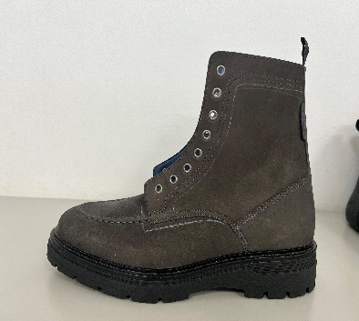 | ПРИКЛЕЙКА
Обувь женская для взрослых, закрывающая лодыжку, но не часть икры, с верхом из натуральной кожи, на подошве из ТЭП, с длиной стельки 24 см и более, упакованы в упаковочную бумагу, затем в парную коробку. Ботинки женские. Торговая марка Gut moving good... Производитель Jonil Calcados Lda, Ap 150, Estrada Margaride 4614-909, Felgueiras, Portugal Ladies boot, cover the ancle but not part of the calf, top of natural leather, TPR sole, with the inner soles of a length 24sm and more, wrapped in a packing paper, then packed in a pair carton. | 6403911800 | 64039198 | 311 | черный \ black | натуральная кожа \ floater | натуральный мех \ borrego | part | 1 | 60.00 € | 60.00 € |  | 1 |  |  |  |  |  |  |  |  | 1.00 | 1.40 | 1.50 | FCA 4610-267, Felgueiras, Portugal |  | ПРИКЛЕЙКА
Обувь женская для взрослых, закрывающая лодыжку, но не часть икры, с верхом из натуральной кожи, на подошве из ТЭП, с длиной стельки 24 см и более, упакованы в упаковочную бумагу, затем в парную коробку. Ботинки женские. Торговая марка Gut moving good... Производитель Jonil Calcados Lda, Ap 150, Estrada Margaride 4614-909, Felgueiras, Portugal Ladies boot, cover the ancle but not part of the calf, top of natural leather, TPR sole, with the inner soles of a length 24sm and more, wrapped in a packing paper, then packed in a pair carton. | 6403911800 | 64039198 | 311 | коньяк \ cognac | натуральная кожа \ panama | натуральный мех \ borrego | part | 1 | 60.00 € | 60.00 € |  | 1 |  |  |  |  |  |  |  |  | 1.00 | 1.40 | 1.50 | FCA 4610-267, Felgueiras, Portugal |  | ПРИКЛЕЙКА
Обувь женская для взрослых, закрывающая лодыжку, но не часть икры, с верхом из натуральной кожи, на подошве из ТЭП, с длиной стельки 24 см и более, упакованы в упаковочную бумагу, затем в парную коробку. Ботинки женские. Торговая марка Gut moving good... Производитель Jonil Calcados Lda, Ap 150, Estrada Margaride 4614-909, Felgueiras, Portugal Ladies boot, cover the ancle but not part of the calf, top of natural leather, TPR sole, with the inner soles of a length 24sm and more, wrapped in a packing paper, then packed in a pair carton. | 6403911800 | 64039198 | 500 | бежевый \ beige | натуральная кожа \ floater | натуральный мех \ borrego | part | 1 | 60.00 € | 60.00 € |  | 1 |  |  |  |  |  |  |  |  | 1.00 | 1.40 | 1.50 | FCA 4610-267, Felgueiras, Portugal | 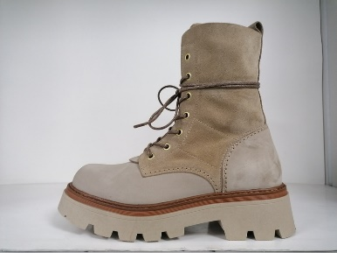 | ПРИКЛЕЙКА
Обувь женская для взрослых, закрывающая лодыжку, но не часть икры, с верхом из натуральной кожи, на подошве из ТЭП, с длиной стельки 24 см и более, упакованы в упаковочную бумагу, затем в парную коробку. Ботинки женские. Торговая марка Gut moving good... Производитель Jonil Calcados Lda, Ap 150, Estrada Margaride 4614-909, Felgueiras, Portugal Ladies boot, cover the ancle but not part of the calf, top of natural leather, TPR sole, with the inner soles of a length 24sm and more, wrapped in a packing paper, then packed in a pair carton. | 6403911800 | 64039198 | 500 | коричневый \ brown | натуральная кожа \ panama | натуральный мех \ borrego | part | 1 | 60.00 € | 60.00 € |  | 1 |  |  |  |  |  |  |  |  | 1.00 | 1.40 | 1.50 | FCA 4610-267, Felgueiras, Portugal |  | ПРИКЛЕЙКА
Обувь женская для взрослых, закрывающая лодыжку, но не часть икры, с верхом из натуральной кожи, на подошве из ТЭП, с длиной стельки 24 см и более, упакованы в упаковочную бумагу, затем в парную коробку. Ботинки женские. Торговая марка Gut moving good... Производитель Jonil Calcados Lda, Ap 150, Estrada Margaride 4614-909, Felgueiras, Portugal Ladies boot, cover the ancle but not part of the calf, top of natural leather, TPR sole, with the inner soles of a length 24sm and more, wrapped in a packing paper, then packed in a pair carton. | 6403911800 | 64039198 | 501 | песочный \ usa | натуральная кожа \ crazy horse | натуральный мех \ borrego | part | 1 | 60.00 € | 60.00 € |  | 1 |  |  |  |  |  |  |  |  | 1.00 | 1.40 | 1.50 | FCA 4610-267, Felgueiras, Portugal | 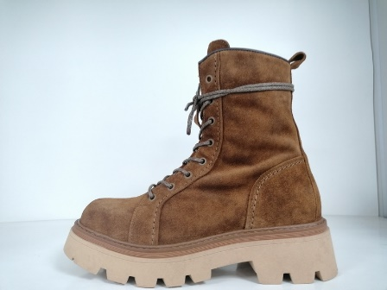 | ПРИКЛЕЙКА
Обувь женская для взрослых, закрывающая лодыжку, но не часть икры, с верхом из натуральной кожи, на подошве из ТЭП, с длиной стельки 24 см и более, упакованы в упаковочную бумагу, затем в парную коробку. Ботинки женские. Торговая марка Gut moving good... Производитель Jonil Calcados Lda, Ap 150, Estrada Margaride 4614-909, Felgueiras, Portugal Ladies boot, cover the ancle but not part of the calf, top of natural leather, TPR sole, with the inner soles of a length 24sm and more, wrapped in a packing paper, then packed in a pair carton. | 6403911800 | 64039198 | 501 | коричневый \ brown | натуральная кожа \ floater | натуральный мех \ borrego | part | 1 | 60.00 € | 60.00 € |  | 1 |  |  |  |  |  |  |  |  | 1.00 | 1.40 | 1.50 | FCA 4610-267, Felgueiras, Portugal |  | ПРИКЛЕЙКА
Обувь мужская для взрослых, закрывающая лодыжку, но не часть икры, с верхом из натуральной кожи, на подошве из ТЭП, с длиной стельки 24 см и более, упакованы в упаковочную бумагу, затем в парную коробку. Ботинки мужские. Торговая марка WESTRIDERS. Производитель Jonil Calcados Lda, Ap 150, Estrada Margaride 4614-909, Felgueiras, Portugal Man boot, cover the ancle but not part of the calf, top of natural leather, TPR sole, with the inner soles of a length 24sm and more, wrapped in a packing paper, then packed in a pair carton. | 6403911600 | 64039196 | 163 | коричневый \ brown | натуральная кожа \ pina | натуральный мех \ borrego | part | 1 | 65.00 € | 65.00 € |  |  |  |  |  |  | 1 |  |  |  | 1.10 | 1.67 | 1.80 | FCA 4610-267, Felgueiras, Portugal | 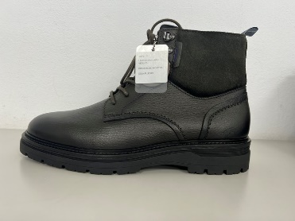 | ПРИКЛЕЙКА
Обувь мужская для взрослых, закрывающая лодыжку, но не часть икры, с верхом из натуральной кожи, на подошве из ТЭП, с длиной стельки 24 см и более, упакованы в упаковочную бумагу, затем в парную коробку. Ботинки мужские. Торговая марка WESTRIDERS. Производитель Jonil Calcados Lda, Ap 150, Estrada Margaride 4614-909, Felgueiras, Portugal Man boot, cover the ancle but not part of the calf, top of natural leather, TPR sole, with the inner soles of a length 24sm and more, wrapped in a packing paper, then packed in a pair carton. | 6403911600 | 64039196 | 163 | песочный \ usa | натуральная кожа \ crazy horse | натуральный мех \ borrego | part | 1 | 65.00 € | 65.00 € |  |  |  |  |  |  | 1 |  |  |  | 1.10 | 1.67 | 1.80 | FCA 4610-267, Felgueiras, Portugal |  | ПРИКЛЕЙКА
Обувь мужская для взрослых, закрывающая лодыжку, но не часть икры, с верхом из натуральной кожи, на подошве из ТЭП, с длиной стельки 24 см и более, упакованы в упаковочную бумагу, затем в парную коробку. Ботинки мужские. Торговая марка WESTRIDERS. Производитель Jonil Calcados Lda, Ap 150, Estrada Margaride 4614-909, Felgueiras, Portugal Man boot, cover the ancle but not part of the calf, top of natural leather, TPR sole, with the inner soles of a length 24sm and more, wrapped in a packing paper, then packed in a pair carton. | 6403911600 | 64039196 | 155 | коричневый \ brown | натуральная кожа \ muflone | натуральный мех \ borrego | part | 1 | 65.00 € | 65.00 € |  |  |  |  |  |  | 1 |  |  |  | 1.10 | 1.67 | 1.80 | FCA 4610-267, Felgueiras, Portugal |  | ПРИКЛЕЙКА
Обувь мужская для взрослых, закрывающая лодыжку, но не часть икры, с верхом из натуральной кожи, на подошве из ТЭП, с длиной стельки 24 см и более, упакованы в упаковочную бумагу, затем в парную коробку. Ботинки мужские. Торговая марка WESTRIDERS. Производитель Jonil Calcados Lda, Ap 150, Estrada Margaride 4614-909, Felgueiras, Portugal Man boot, cover the ancle but not part of the calf, top of natural leather, TPR sole, with the inner soles of a length 24sm and more, wrapped in a packing paper, then packed in a pair carton. | 6403911600 | 64039196 | 155 | серый \ grey | натуральная кожа \ floater | натуральный мех \ borrego | part | 1 | 65.00 € | 65.00 € |  |  |  |  |  |  | 1 |  |  |  | 1.10 | 1.67 | 1.80 | FCA 4610-267, Felgueiras, Portugal |  | ПРИКЛЕЙКА
Обувь мужская для взрослых, закрывающая лодыжку, но не часть икры, с верхом из натуральной кожи, на подошве из ТЭП, с длиной стельки 24 см и более, упакованы в упаковочную бумагу, затем в парную коробку. Ботинки мужские. Торговая марка WESTRIDERS. Производитель Jonil Calcados Lda, Ap 150, Estrada Margaride 4614-909, Felgueiras, Portugal Man boot, cover the ancle but not part of the calf, top of natural leather, TPR sole, with the inner soles of a length 24sm and more, wrapped in a packing paper, then packed in a pair carton. | 6403911600 | 64039196 | 153 | серый \ grey | натуральная кожа \ floater | натуральный мех \ borrego | part | 1 | 65.00 € | 65.00 € |  |  |  |  |  |  | 1 |  |  |  | 1.10 | 1.67 | 1.80 | FCA 4610-267, Felgueiras, Portugal |  | ПРИКЛЕЙКА
Обувь мужская для взрослых, закрывающая лодыжку, но не часть икры, с верхом из натуральной кожи, на подошве из ТЭП, с длиной стельки 24 см и более, упакованы в упаковочную бумагу, затем в парную коробку. Ботинки мужские. Торговая марка WESTRIDERS. Производитель Jonil Calcados Lda, Ap 150, Estrada Margaride 4614-909, Felgueiras, Portugal Man boot, cover the ancle but not part of the calf, top of natural leather, TPR sole, with the inner soles of a length 24sm and more, wrapped in a packing paper, then packed in a pair carton. | 6403911600 | 64039196 | 153 | коричневый \ brown | натуральная кожа \ muflone | натуральный мех \ borrego | part | 1 | 65.00 € | 65.00 € |  |  |  |  |  |  | 1 |  |  |  | 1.10 | 1.67 | 1.80 | FCA 4610-267, Felgueiras, Portugal |  | ПРИКЛЕЙКА
Обувь мужская для взрослых, закрывающая лодыжку, но не часть икры, с верхом из натуральной кожи, на подошве из ТЭП, с длиной стельки 24 см и более, упакованы в упаковочную бумагу, затем в парную коробку. Ботинки мужские. Торговая марка WESTRIDERS. Производитель Jonil Calcados Lda, Ap 150, Estrada Margaride 4614-909, Felgueiras, Portugal Man boot, cover the ancle but not part of the calf, top of natural leather, TPR sole, with the inner soles of a length 24sm and more, wrapped in a packing paper, then packed in a pair carton. | 6403911600 | 64039196 | 165 | песочный \ usa | натуральная кожа \ crazy horse | натуральный мех \ borrego | part | 1 | 65.00 € | 65.00 € |  |  |  |  |  |  | 1 |  |  |  | 1.10 | 1.67 | 1.80 | FCA 4610-267, Felgueiras, Portugal | 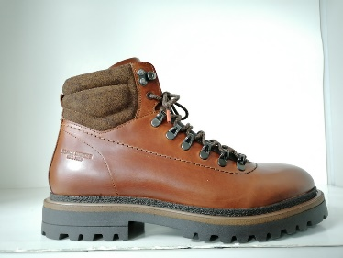 | ПРИКЛЕЙКА
Обувь мужская для взрослых, закрывающая лодыжку, но не часть икры, с верхом из натуральной кожи, на подошве из ТЭП, с длиной стельки 24 см и более, упакованы в упаковочную бумагу, затем в парную коробку. Ботинки мужские. Торговая марка WESTRIDERS. Производитель Jonil Calcados Lda, Ap 150, Estrada Margaride 4614-909, Felgueiras, Portugal Man boot, cover the ancle but not part of the calf, top of natural leather, TPR sole, with the inner soles of a length 24sm and more, wrapped in a packing paper, then packed in a pair carton. | 6403911600 | 64039196 | 165 | коньяк \ cognac | натуральная кожа \ panama | натуральный мех \ borrego | part | 1 | 65.00 € | 65.00 € |  |  |  |  |  |  | 1 |  |  |  | 1.10 | 1.67 | 1.80 | FCA 4610-267, Felgueiras, Portugal |  | ПРИКЛЕЙКА
Обувь мужская для взрослых, закрывающая лодыжку, но не часть икры, с верхом из натуральной кожи, на подошве из ТЭП, с длиной стельки 24 см и более, упакованы в упаковочную бумагу, затем в парную коробку. Ботинки мужские. Торговая марка WESTRIDERS. Производитель Jonil Calcados Lda, Ap 150, Estrada Margaride 4614-909, Felgueiras, Portugal Man boot, cover the ancle but not part of the calf, top of natural leather, TPR sole, with the inner soles of a length 24sm and more, wrapped in a packing paper, then packed in a pair carton. | 6403911600 | 64039196 | 181 | коричневый \ brown | натуральная кожа \ panama | натуральный мех \ borrego | part | 1 | 65.00 € | 65.00 € |  |  |  |  |  |  | 1 |  |  |  | 1.10 | 1.67 | 1.80 | FCA 4610-267, Felgueiras, Portugal | 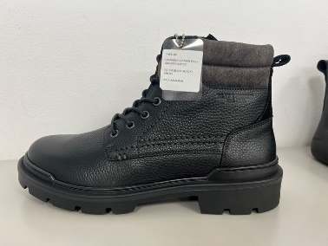 | ПРИКЛЕЙКА
Обувь мужская для взрослых, закрывающая лодыжку, но не часть икры, с верхом из натуральной кожи, на подошве из ТЭП, с длиной стельки 24 см и более, упакованы в упаковочную бумагу, затем в парную коробку. Ботинки мужские. Торговая марка WESTRIDERS. Производитель Jonil Calcados Lda, Ap 150, Estrada Margaride 4614-909, Felgueiras, Portugal Man boot, cover the ancle but not part of the calf, top of natural leather, TPR sole, with the inner soles of a length 24sm and more, wrapped in a packing paper, then packed in a pair carton. | 6403911600 | 64039196 | 181 | черный \ black | натуральная кожа \ panama | натуральный мех \ borrego | part | 1 | 65.00 € | 65.00 € |  |  |  |  |  |  | 1 |  |  |  | 1.10 | 1.67 | 1.80 | FCA 4610-267, Felgueiras, Portugal |  | ПРИКЛЕЙКА
Freight charges \ Стоимость перевозки |  |  |  |  |  |  |  |  |  | 2,490.00 €
ИТОГО: |  |  |  |  |  |  | 189.00 | 2261 |  | 111,539.00 € | 80 | 87 | 240 | 240 | 266 | 372 | 328 | 318 | 212 | 118 | 3550.00 | 3740.47 | 4022.00

Условия оплаты//Payment terms: | Отсрочка платежа 120 дней от даты отгрузки / deferred payment 120 days from date of shipment
Дата отгрузки//Date of Delivery: | Не позднее 20 ноября 2024 / Not later than 20-11-2024

Продавец//Seller: |  |  |  |  |  |  |  |  |  |  | Покупатель//Buyer:
JONIL CALCADOS, LDA. Place: Rua Monte das Ruas 196 Apt150 Town: 4610-265 Felgueiras Country: Portugal Bankers: NOVO BANCO. Account 2381 9124 0001 NIB 0007 0238 00191240001 25 IBAN PT50 0007 0238 0019 1240 0012 5 Swift code BESCPTPL Phone +351 255318750 Address bank: Largo Manuel Baltazar 4610-113 Felgueiras Portugal |  |  |  |  |  |  |  |  |  |  | ООО « KRISTEL » Legal \ Actual address: 117587, Moscow, Varshavskoe shosse, house 125 Zh, building 6, floor 9, rooms 2,3,8,9 INN 7726712191 KPP 772601001 OGRN 1137746005176 OKPO 17006053 Bank: Beneficiary's name: OOO 'KRISTEL' Beneficiary's address: VARSHAVSKOE SH., D.125J, K.6, K.2,3 MOSCOW, RUSSIA Beneficiary acc. No: 40702978701600002097 SWIFT: ALFARUMM Beneficiary's bank : AO «ALFA-BANK» Beneficiary's bank address: 27 Kalanchevskaya str., Moscow, 107078 Additional information: not specified
Генеральный Директор//General director: |  |  |  |  |  |  |  |  |  |  | Генеральный Директор//General director:
________________________________ Nuno Teixeira |  |  |  |  |  |  |  |  |  |  | ________________________________ Гулеватый Г.В.

